OFFER
REF
NAME*
COMPANY NAME
DATE*
SALES REP*
EMAIL*
PHONE #*
PAYMENT CURRENCY (€/£)*
BILLING ADDRESS*
ORDER NUMBER
PRE/IN HAND
DELIVERY TYPE

Codice Prodotto | Descrizione | Diametro mm | M/F/U | Immagine | Codice Ean | QTY | RRP € | RRP TOT € | COST € | COST TOT € | COST £ | COST TOT £
02040RGYFNK0PSA | STEALTH ACC/TIT SOLO TEMPO LADY RG | 33 | DONNA |  | 8056666912203 | 10 | € 328.00 | € 3,280.00 | € 66.42 | € 664.20 | £59.30 | £593.04
0360V02-00GRNK0PD | TUTTOTONDO MEDIO ACCIAIO | 40 | UOMO | 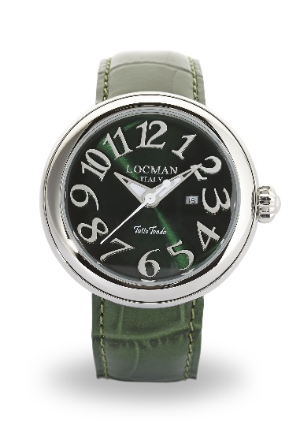 | 8053830584327 | 20 | € 660.00 | € 13,200.00 | € 133.65 | € 2,673.00 | £119.33 | £2,386.61
0360V03-00MWNC0PS | TUTTOTONDO MEDIO ACCIAIO | 40 | DONNA | 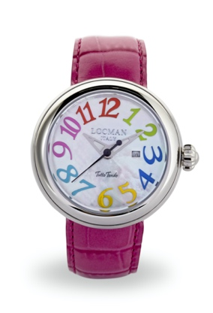 | 8056666912173 | 5 | € 660.00 | € 3,300.00 | € 133.65 | € 668.25 | £119.33 | £596.65
0360V04-00MWNK0PY | TUTTOTONDO MEDIO ACCIAIO | 40 | UOMO | 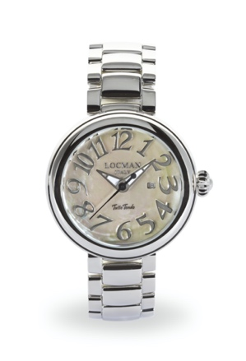 | 8056666912180 | 5 | € 660.00 | € 3,300.00 | € 133.65 | € 668.25 | £119.33 | £596.65
0360V05-00BKGY0PK | TUTTOTONDO MEDIO ACCIAIO | 40 | UOMO | 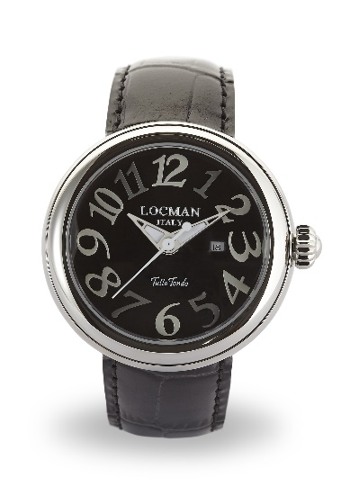 | 8053830584396 | 30 | € 660.00 | € 19,800.00 | € 133.65 | € 4,009.50 | £119.33 | £3,579.91
0361V02-00GRNK0PD | TUTTOTONDO PICCOLO ACCIAIO | 31 | DONNA | 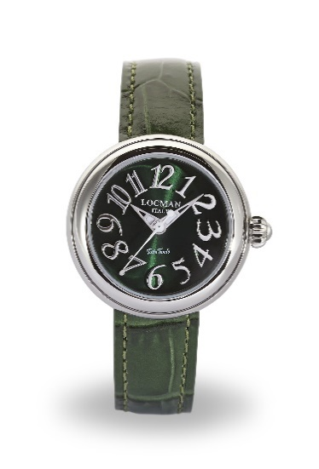 | 8053830584457 | 10 | € 660.00 | € 6,600.00 | € 133.65 | € 1,336.50 | £119.33 | £1,193.30
0361V05-00BKGY0PK | TUTTOTONDO PICCOLO ACCIAIO | 31 | DONNA | 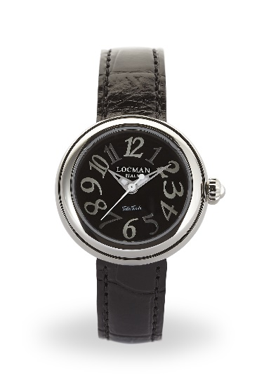 | 8053830584563 | 30 | € 660.00 | € 19,800.00 | € 133.65 | € 4,009.50 | £119.33 | £3,579.91
041000AGDFGYPSA | OVALE DONNA ACCIAIO SOLO TEMPO | 34 | DONNA | 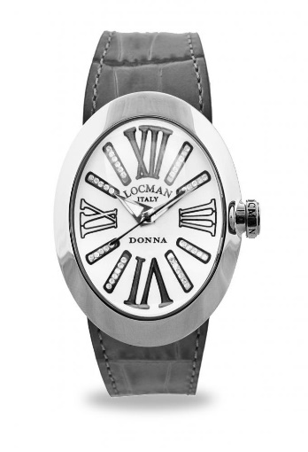 | 8056666912197 | 30 | € 740.00 | € 22,200.00 | € 149.85 | € 4,495.50 | £133.79 | £4,013.84
041000AGVTBLSIV | OVALE DONNA ACCIAIO SOLO TEMPO | 34 | DONNA | 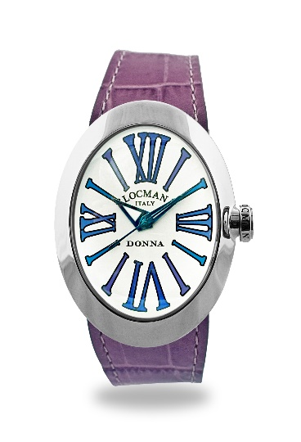 | 8056666912258 | 10 | € 420.00 | € 4,200.00 | € 85.05 | € 850.50 | £75.94 | £759.38
041000BKFXAGSIF | OVALE DONNA ACCIAIO SOLO TEMPO | 34 | DONNA | 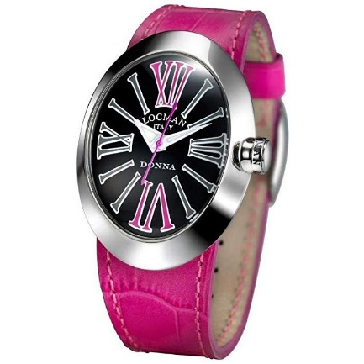 | 8052862936807 | 50 | € 420.00 | € 21,000.00 | € 85.05 | € 4,252.50 | £75.94 | £3,796.88
041000BKGYAGSIK | OVALE DONNA ACCIAIO SOLO TEMPO | 34 | DONNA | 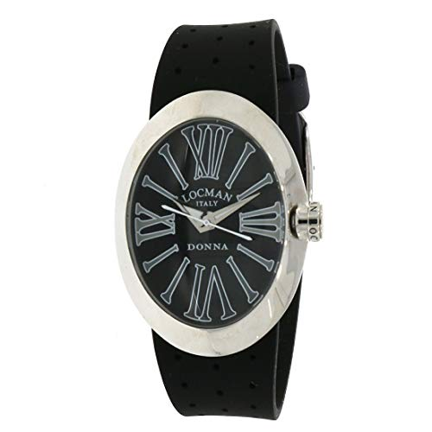 | 8053800499392 | 100 | € 420.00 | € 42,000.00 | € 85.05 | € 8,505.00 | £75.94 | £7,593.75
041000BLGYAGSIB | OVALE DONNA ACCIAIO SOLO TEMPO | 34 | DONNA | 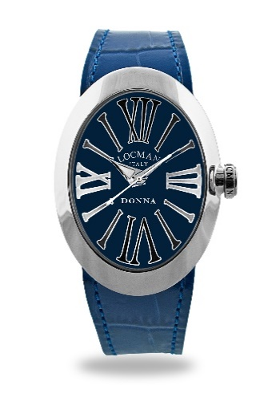 | 8056666912265 | 100 | € 420.00 | € 42,000.00 | € 85.05 | € 8,505.00 | £75.94 | £7,593.75
042100BLFNK0SIB | TONDO DONNA ACCIAIO SOLO TEMPO | 36 | DONNA | 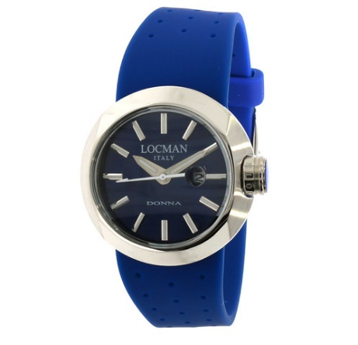 | 8053800499484 | 30 | € 420.00 | € 12,600.00 | € 85.05 | € 2,551.50 | £75.94 | £2,278.13
042100WHFNK0PSK | TONDO DONNA ACCIAIO SOLO TEMPO | 36 | DONNA | 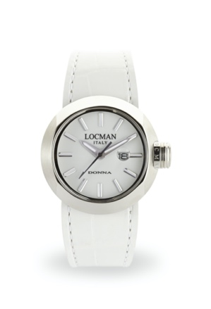 | 8056666912289 | 50 | € 420.00 | € 21,000.00 | € 85.05 | € 4,252.50 | £75.94 | £3,796.88
042100WHFNK0PSW | TONDO DONNA ACCIAIO SOLO TEMPO | 36 | DONNA | 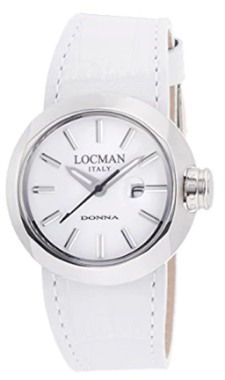 | 8056666912326 | 10 | € 420.00 | € 4,200.00 | € 85.05 | € 850.50 | £75.94 | £759.38
0558A07S-00GYFXSF | NUOVO MARE 39 mm S.T. ACC/TITANIO | 39 | DONNA | 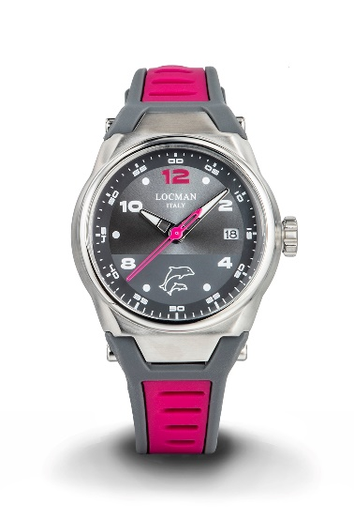 | 8052862930379 | 5 | € 395.00 | € 1,975.00 | € 79.99 | € 399.94 | £71.42 | £357.09
0590V14-0RMWPSW | NEW TOSCANO AUTOMATICO ACCIAIO PVD RG | 42 | UOMO | 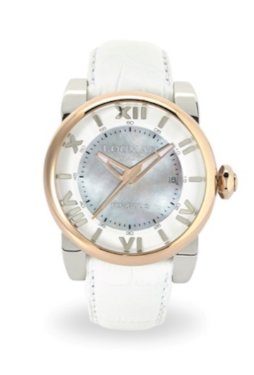 | 8053830588325 | 10 | € 1,098.00 | € 10,980.00 | € 222.35 | € 2,223.45 | £198.52 | £1,985.22
0595V05-00BLPSB | NEW TOSCANO LADY ACCIAIO S.T | 33 | DONNA |  | 8053830588332 | 50 | € 840.00 | € 42,000.00 | € 170.10 | € 8,505.00 | £151.88 | £7,593.75
0595V10-00MKPSK | NEW TOSCANO LADY ACCIAIO S.T | 33 | DONNA | 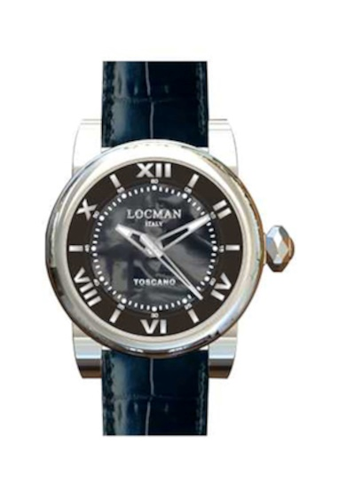 | 8053830588356 | 50 | € 840.00 | € 42,000.00 | € 170.10 | € 8,505.00 | £151.88 | £7,593.75
0595V11-00MNPSN | NEW TOSCANO LADY ACCIAIO S.T | 33 | UNISEX |  | 8053830588363 | 30 | € 840.00 | € 25,200.00 | € 170.10 | € 5,103.00 | £151.88 | £4,556.25
0595V12-00MWPSA | NEW TOSCANO LADY ACCIAIO S.T | 33 | UNISEX |  | 8053830588370 | 10 | € 840.00 | € 8,400.00 | € 170.10 | € 1,701.00 | £151.88 | £1,518.75
0595V13-R0MKPSK | NEW TOSCANO LADY ACCIAIO S.T. PVD RG | 33 | UNISEX | 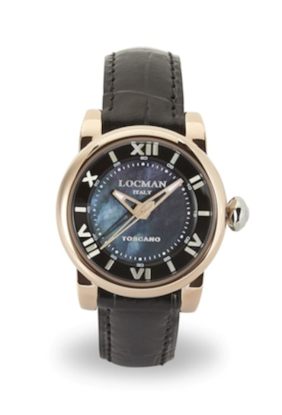 | 8053830588394 | 10 | € 890.00 | € 8,900.00 | € 180.23 | € 1,802.25 | £160.92 | £1,609.15
488N5NMWF5N0PSN | QUARZO TONNEAU M. ACCIAIO HISTORY | 30 | DONNA | 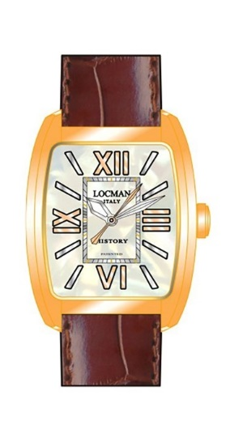 | 8058640480722 | 5 | € 374.00 | € 1,870.00 | € 75.74 | € 378.68 | £67.62 | £338.10
F253A08S-00WHCA1NJ | 1960 SOLO TEMPO ACCIAIO FANTASY | 32 | DONNA |  | 8053800495264 | 10 | € 189.00 | € 1,890.00 | € 38.27 | € 382.73 | £34.17 | £341.72
F253A08S-00WHCA1NR | 1960 SOLO TEMPO ACCIAIO FANTASY | 32 | DONNA |  | 8053800495233 | 100 | € 189.00 | € 18,900.00 | € 38.27 | € 3,827.25 | £34.17 | £3,417.19
F253A08S-00WHCA2NJ | 1960 SOLO TEMPO ACCIAIO FANTASY | 32 | DONNA | 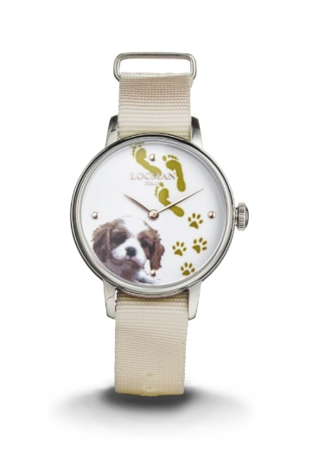 | 8053800496001 | 20 | € 189.00 | € 3,780.00 | € 38.27 | € 765.45 | £34.17 | £683.44
F253A08S-00WHCA2PA | 1960 SOLO TEMPO ACCIAIO FANTASY | 32 | DONNA | 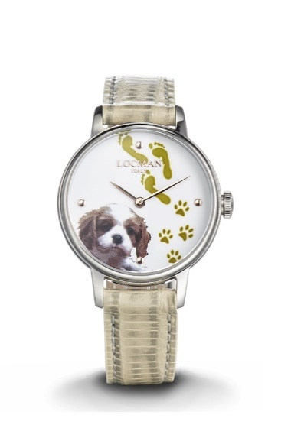 | 8053800495295 | 20 | € 198.00 | € 3,960.00 | € 40.10 | € 801.90 | £35.80 | £715.98
F253A08S-00WHCA2PB | 1960 SOLO TEMPO ACCIAIO FANTASY | 32 | DONNA | 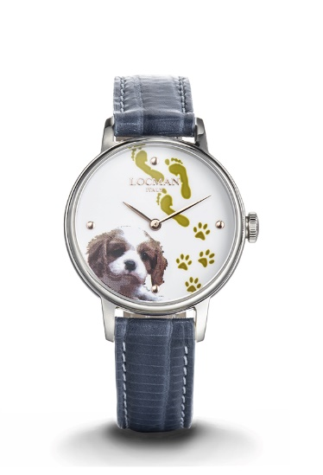 | 8053800496384 | 5 | € 198.00 | € 990.00 | € 40.10 | € 200.48 | £35.80 | £179.00
F253A08S-00WHGA1NP | 1960 SOLO TEMPO ACCIAIO FANTASY | 32 | DONNA |  | 8053800495240 | 100 | € 189.00 | € 18,900.00 | € 38.27 | € 3,827.25 | £34.17 | £3,417.19
F253A08S-00WHGA2NB | 1960 SOLO TEMPO ACCIAIO FANTASY | 32 | DONNA |  | 8053800495967 | 100 | € 189.00 | € 18,900.00 | € 38.27 | € 3,827.25 | £34.17 | £3,417.19
 |  |  |  |  |  | 1,015 |  | € 447,125.00 |  | € 90,542.81 |  | £80,841.80

